作業レポート
業務報告書 (2025/12/01～2026/02/19)

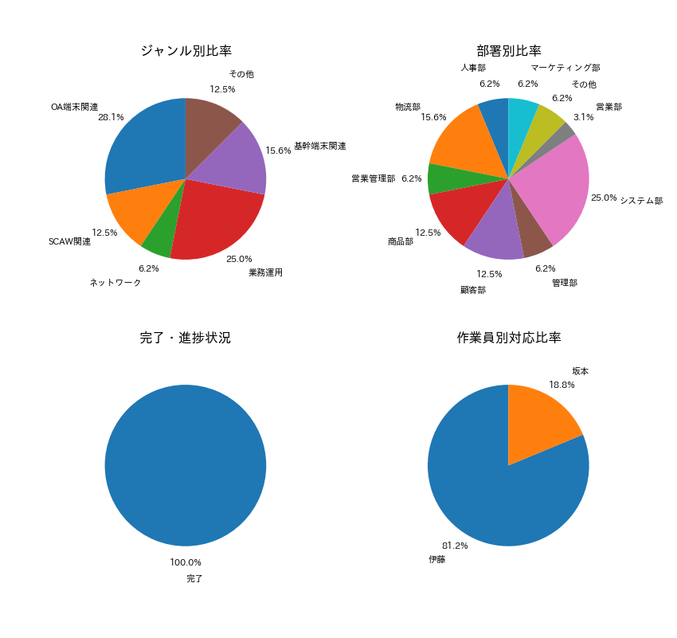

【項目別集計】
カテゴリ | 件数
OA端末関連 | 9
SCAW関連 | 4
ネットワーク | 2
業務運用 | 8
基幹端末関連 | 5
その他 | 4

